Listado de Materiales
 | Material |  | Nombre | Esfuerzo ultimo de Tension |  | Disponible localmente |  | Procesos de Manufactura disponibles | Tipo de Biocompatibilidad |  | Densidad g/cm^3

 |  |  |  |  |  |  |  |  |  |  |  |  |  | 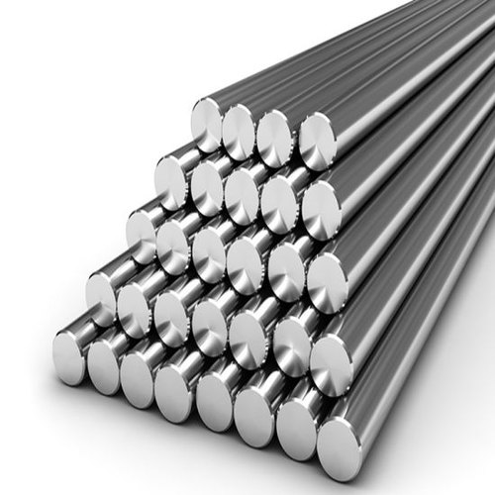 |  |  |  | 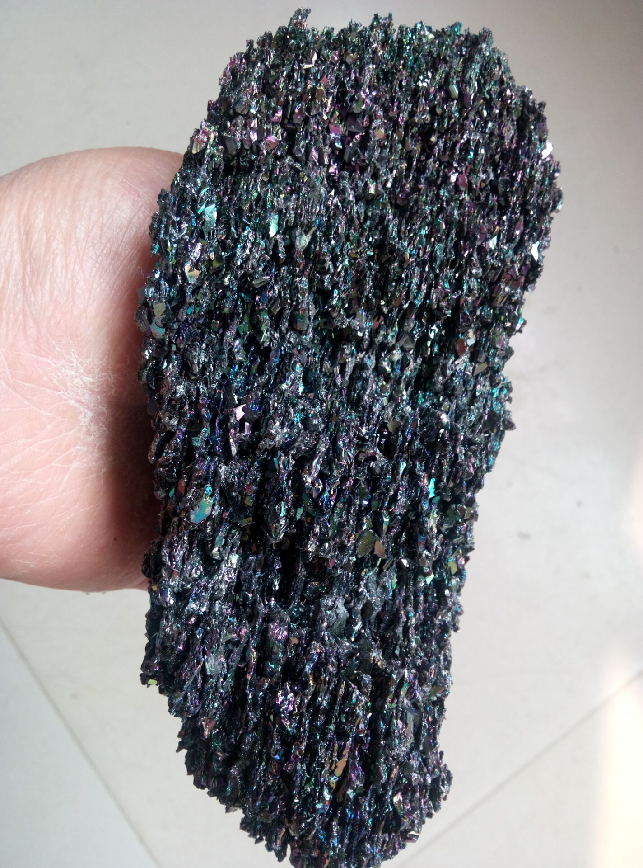 |  | 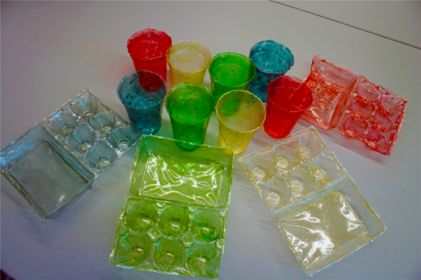 | 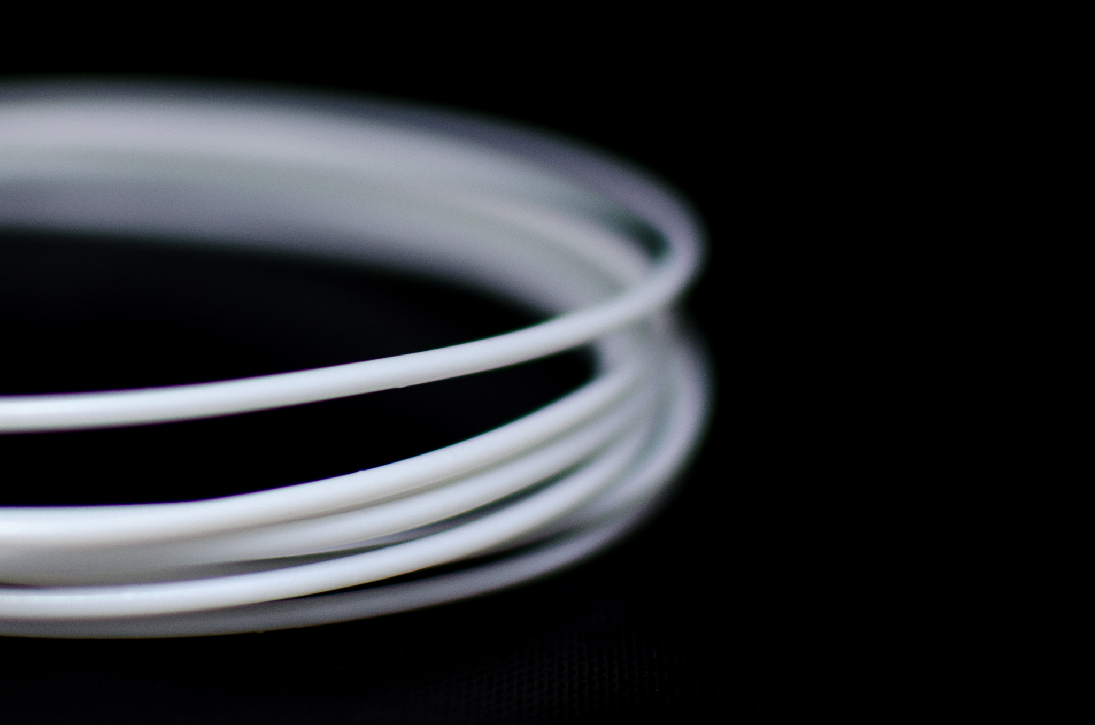 | 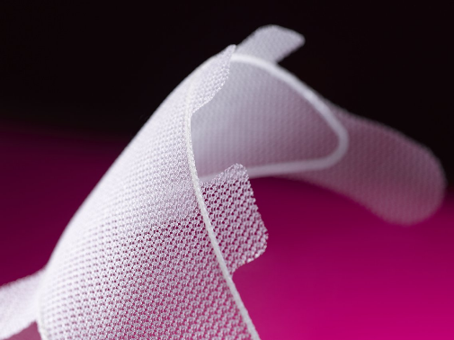
 | Ti-6Al-4V |  | 90% Titanio, 6% Aluminio 4% Vanadio | 860 Mpa |  | No* |  | Substractiva | Ideal, completamante inerte |  | 4.512

Semiconductor | SiC |  | Silicon Carbide | 240-1620 Mpa |  | No* |  |  | Intermedia, el componente de silicona puede resultar en ciertos problemas |  | 3.21

Degradable | Chitosan |  | Chitosan de Tendon | 56.5-79.3 Mpa |  | No* |  | Atravez de replicacion molecular para formar cadenas se puden hacer formas atravez de moldeo por injeccion | No es ideal, debido a que tiene una rapida degradacion |  | 0.38 g/ml

Degradable | PCL |  | Poly(ε-caprolactone) | 28-50 Mpa |  | No* |  | Metodos Aditivos, FDM | No es ideal, debido a que tiene una rapida degradacion |  | 1.2

Degradable | PHA |  | poli-4-hidroxibutirato |  |  | No* |  | Metodos Aditivos, FDM |  |  | 1.23

 |  |  |  |  | Opciones de Metales
 | Encapsulamiento |  | No tan importante |  | Zirconio |  | Bio-vidrio | Cobalto-Cromo-Mol | CoCrMo | Forma de memoria
 | Inerte |  |  |  | Al316L |  | Grado medico | PTFE | Teflon |  |  |  |  | Ti-6Al-4V |  |  |  | SiC |  | Chitosan | PCL | PHA
 | Anti-Corrosivos |  |  |  | Acero inoxidable 304 |  |  | https://bioelecmed.biomedcentral.com/articles/10.1186/s42234-020-00059-z | Carbon Nanotubes
 | Oxidacion | Bueno |  |  | Nickel-Titanio |  | Nitinol
 |  |  |  |  | Cromo-Cobalto |  | Cr-Co | Forma de memoria
 | Ti-6Al-4V |  |  |  |  |  |  |  |  |  |  |  | Chitosan
 |  |  |  |  |  |  |  |  | Recubrimientos Biocompatibles

 | Vendedor 1 |  | Vendedor 2 | Vendedor 3 |  | Vendedor 4 |  | Vendedor 5 |  |  |  |  | Vendedor 1 |  | Vendedor 2 | Vendedor 3 | Vendedor 4 |  | Vendedor 5

Nombre | Baoji Hanz Material Technology |  | Tekna | Goodfellow |  | USA Metals |  | Hangyuan Titanium |  |  |  | Nombre | biOrigins |  | GNC | FarmaListo | Aura Vitalis |  | now

Precio /g | $0.055 |  | $5.23 | $0.175 |  | $6.820 |  | $0.025 |  |  |  | Precio /g | $0.50 |  | $1.44 | $0.51 | $0.29 |  | $0.18

Pais | China |  | Canda | Alemania |  | USA |  | China |  |  |  | Pais | USA |  | Reino Unido | Mexico | Chile |  | USA

Tarifas? | Importacion |  | Importacion | $750 |  | Importacion |  | $5 |  |  |  | Tarifas?

Referencias | https://spanish.alibaba.com/product-detail/astm-b265-grade-5-ti6al4v-titanium-alloy-sheet-price-per-kg-1600170922887.html?spm=a2700.7724857.normal_offer.d_title.48625ed2UCh47K&s=p |  | http://www.tekna.com/spherical-powders/ti64-titanium-alloy | http://www.goodfellow.com/E/Titanium-Aluminium-Vanadium-Alloy.html |  | https://www.onlinemetals.com/en/buy/titanium-round-bar-6al-4v |  | https://www.amazon.com/Titanium-Grade-6Al-4V-Round-Material/dp/B087M5X188 |  |  |  | Referencias | https://guatemaladigital.com/Categoria/Productos+-+cuidado+de+la+piel/Chitosan+Powder+-+100g/Producto/1448837?Codigo=1448837 |  | https://guatemala.desertcart.com/products/63514016-chitosan-350-mg-90-capsules | https://www.farmalisto.com.mx/suplementos-alimenticios/8022-comprar-vita-mia-chitosan-frasco-con-60-capsulas-suplmento-alimenticio-precio-7502262362108-nutri-excelsus.html | https://www.auravitalis.cl/por-categorias/centella-chitosan/ |  | https://www.amazon.com/NOW-Chitosan-500-Chromium-Capsules/dp/B0013OSLWG

Como viene el material? | Barras |  | Polvo | Barra 10 cm & 1cm de diametro |  | Barra de 12 pulgadas |  | 1.26 pulg de radio y 9.8 puklgadas de largo |  |  |  | Como viene el material? | Polvo 100 g |  | 90 Capsulas 350 mg | 60 capsulas de .5g | 60 capsulas de .5 g |  | 240 capsulas de .5g

Tiempo estimado de Arribo | 20 dias min |  |  |  |  |  |  | 1 mes - 2 meses |  |  |  | Tiempo estimado de Arribo |  |  | 5-8 dias |  |  |  | 2 semanas

 | SiC |  |  |  |  |  |  |  |  |  |  |  | PLC

 | Vendedor 1 |  | Vendedor 2 | Vendedor 3 |  | Vendedor 4 |  | Vendedor 5 |  |  |  |  | Vendedor 1 |  | Vendedor 2 | Vendedor 3 | Vendedor 4 |  | Vendedor 5

Nombre |  |  | Industria Supply Inc | Goodfellow |  | Home Depot |  |  |  |  |  | Nombre

Precio /g | $0.01 |  | $0.01 | $4.50 |  |  |  |  |  |  |  | Precio /g

Pais |  |  | USA | Alemania |  |  |  |  |  |  |  | Pais

Tarifas? |  |  |  |  |  |  |  |  |  |  |  | Tarifas?

Referencias |  |  | https://sandblastingabrasives.com/silicon-carbides-10/black-sic-11.html | http://www.goodfellow.com/catalogue/GFCat4J.php?ewd_token=DR1FEW2e9EMOTKTsCwJHRaAkSOUEhx&n=FJ7sGhFWMaZPu8M3ivQpigyDNk2yJW |  | https://www.homedepot.com/p/ALC-25-lbs-Medium-Silicon-Carbide-40419/303890489 |  |  |  |  |  | Referencias

Como viene el material? |  |  | Bolsa de 25 LBS | Bolsa de 50 g, en Polvo |  | Bolsa de 25 lbs como Abraivo |  |  |  |  |  | Como viene el material?

Tiempo estimado de Arribo |  |  |  |  |  |  |  |  |  |  |  | Tiempo estimado de Arribo

 | PHA

 | Vendedor 1 |  | Vendedor 2 | Vendedor 3 |  | Vendedor 4 |  | Vendedor 5

Nombre

Precio

Pais

Tarifas?

Referencias

Como viene el material?

Tiempo estimado de Arribo

Nuevo listado de materiales
Numero | Material |  | Nombre |  | Esfuerzo ultimo de Tension |  | Procesos de Manufactura disponibles | Tipo de Biocompatibilidad |  | Densidad g/cm^3 |  |  | 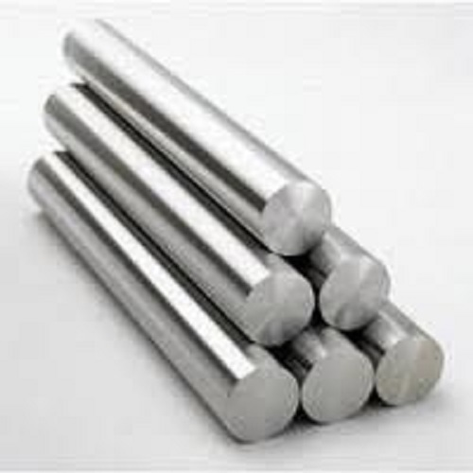 |  |  |  | 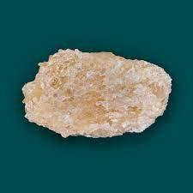 |  | 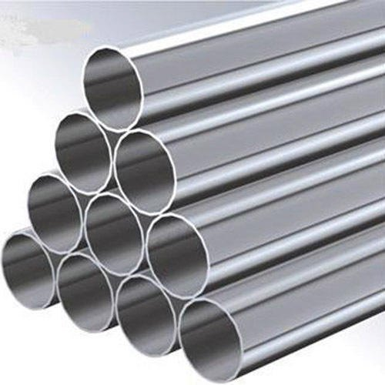 | 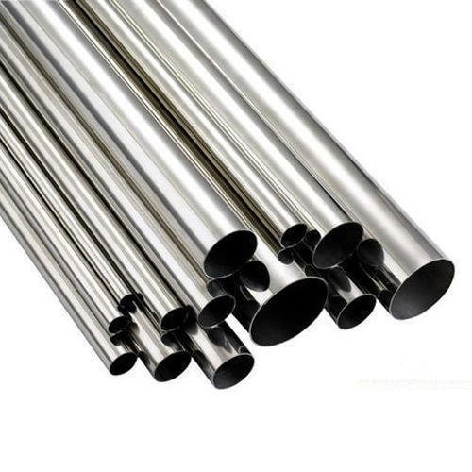

1 | Ti-6Al-4V |  | 90% Titanio, 6% Aluminio 4% Vanadio |  | 860 Mpa |  | Substractiva | Ideal, completamante inerte |  | 4.512

2 | ZrO2 |  | Dioxido de Zirconio/ Zirconia |  | 750 Mpa |  | Additiva/Substractiva | Decente, parcialmente inerte |  | 6.501

3 | SS316L |  | Acero inoxidable 316 grado 4 |  | 515 Mpa |  | Substractiva | Ideal, completamante inerte |  | 7.85

 |  |  |  |  |  |  |  |  |  |  |  |  | Ti-6Al-4V |  |  |  | ZrO2 |  | SS316L | SS304
4 | SS304 |  | Acero inoxidable con cromo y niquel |  | 720 Mpa |  | Substractiva | Ideal, completamante inerte |  | 8
 |  |  |  |  |  |  |  |  |  |  |  |  | 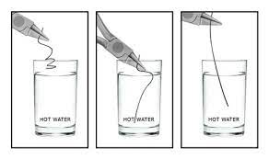 |  |  |  | 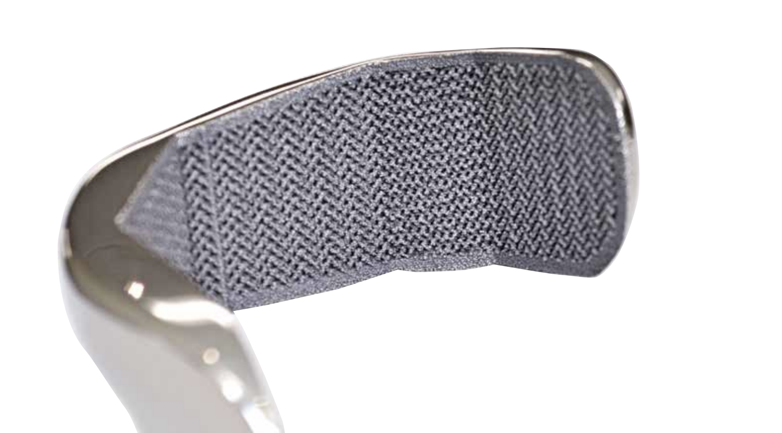 |  | 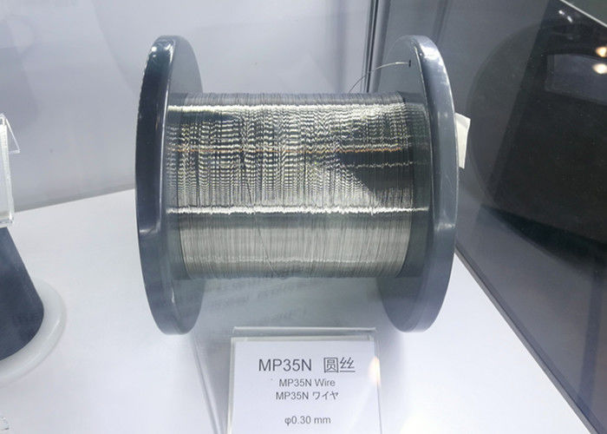 | 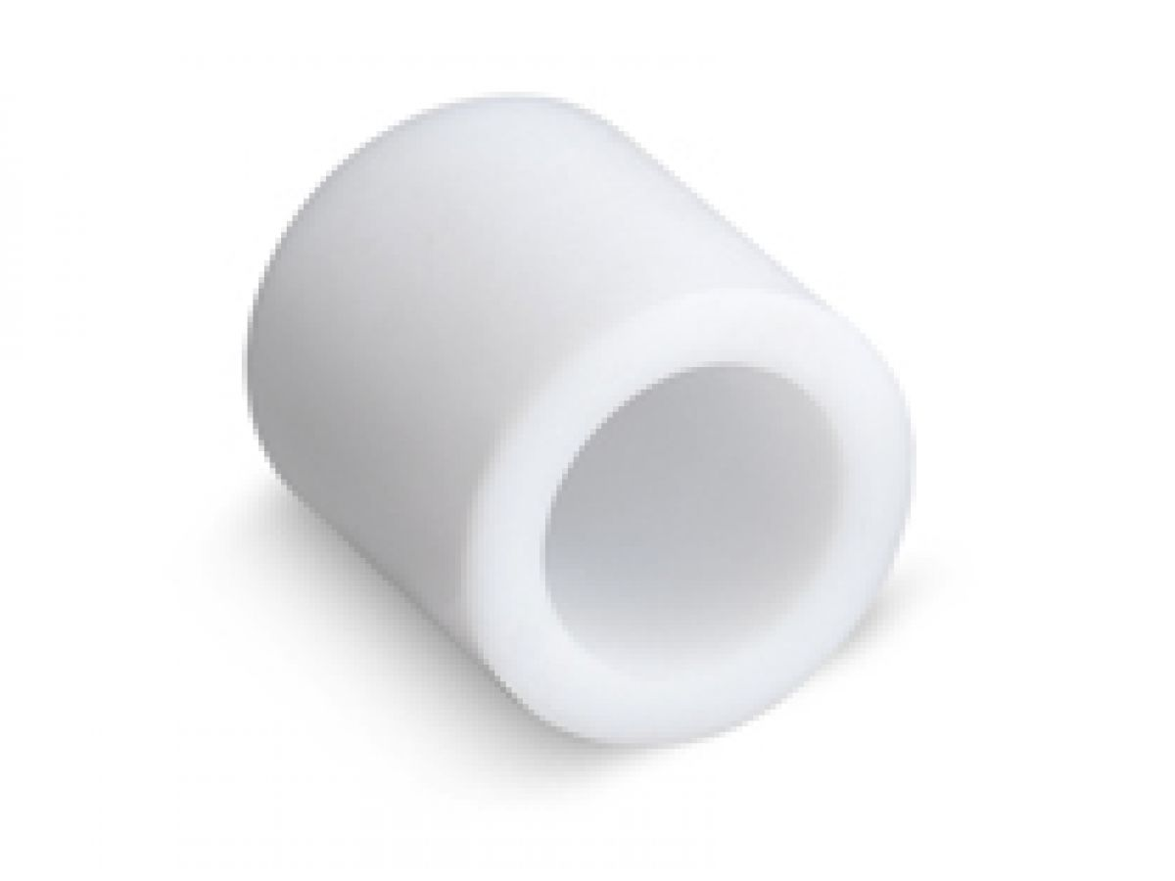

5 | Nickel-Titanio |  | 60NiTi |  | 895 Mpa |  | Substractiva | Ideal, completamante inerte |  | 6.7

6 | Cromo-Cobalto |  | ASTM F75 |  | 960 Mpa |  | Substractiva | Ideal, completamante inerte |  | 8.3

7 | Cobalto-Cromo-Mol |  | ASTM F562 |  | 569 Mpa |  | Substractiva | Decente, parcialmente inerte |  | 8.43

8 | PTFE |  | Polytetrafluoroethylene |  | 20.68 Mpa |  | Aditiva/Substractiva | Decente, parcialmente inerte |  | 2.2 |  |  | Nitinol |  |  |  | ASTM F75 |  | ASTM F562 | PTFE

 |  | Ti-6Al-4V |  |  |  |  |  |  |  | ZrO2 |  |  |  |  | SS316L

 |  | Vendedor 1 |  | Vendedor 2 |  | Vendedor 3 |  |  |  | Vendedor 1 | Vendedor 2 | Vendedor 3 |  |  | Vendedor 1 | Vendedor 2 |  | Vendedor 3

 | Nombre | Baoji Hanz Material Technology |  | Tekna |  | Goodfellow |  |  | Nombre | Goodfellow | Sanno | Chemsavers |  | Nombre | Sunflex | TWMetals |  | TJYCT Steel Co.

 | Precio /g | $0.055 |  | $5.23 |  | $0.175 |  |  | Precio /g | $0.038 | $0.10 | $0.590 |  | Precio /g | $0.005 | $2.32 |  | $0.003

 | Pais | China |  | Canda |  | Alemania |  |  | Pais | Alemania | China | USA |  | Pais | India | USA |  | China

 | Tarifas? | Importacion |  | Importacion |  | $750 |  |  | Tarifas? |  |  |  |  | Tarifas?

 | Referencias | https://spanish.alibaba.com/product-detail/astm-b265-grade-5-ti6al4v-titanium-alloy-sheet-price-per-kg-1600170922887.html?spm=a2700.7724857.normal_offer.d_title.48625ed2UCh47K&s=p |  | http://www.tekna.com/spherical-powders/ti64-titanium-alloy |  | http://www.goodfellow.com/E/Titanium-Aluminium-Vanadium-Alloy.html |  |  | Referencias | http://www.goodfellow.com/A/Zirconium-Metal.html | https://www.amazon.com/Zirconium-Oxide-Purified-Powder-25g/dp/B00JKRA9VE | https://www.amazon.com/Zirconium-Oxide-Purified-Powder-25g/dp/B00JKRA9VE |  | Referencias | https://www.sunflexmetal.com/astm-a276-ss-316l-round-bars-suppliers-manufacturer.html | https://www.twmetals.com/w-316-316l-a-312-38397.html

 | Como viene el material? | Barras |  | Polvo |  | Barra 10 cm & 1cm de diametro |  |  | Como viene el material? | Barra de 100 cm con 1.5 mm de diametro | Polvo | Zirconium Oxide, Powder, 99%, 25g |  | Como viene el material? | Barras de Acero | Tubo de acero de 12 pulgadas de 1/8 de diametro |  | Tubos de Acero de 10 cm de grosor

 | Tiempo estimado de Arribo | 20 dias min |  | 12 dias min |  | 27 dias min |  |  | Tiempo estimado de Arribo |  |  |  |  | Tiempo estimado de Arribo

 |  | SS304 |  |  |  |  |  |  |  | Nitinol |  |  |  |  | ASTM F75

 |  | Vendedor 1 |  | Vendedor 2 |  | Vendedor 3 |  |  |  | Vendedor 1 | Vendedor 2 | Vendedor 3 |  |  | Vendedor 1 | Vendedor 2 |  | Vendedor 3

 | Nombre | MetalsDepot |  | Goodfellow |  | Sunflex |  |  | Nombre | Goodfellow | Sanno | Chemsavers |  | Nombre | Sunflex | TWMetals |  | TJYCT Steel Co.

 | Precio /g | $0.02 |  | $0.175 |  | $0.005 |  |  | Precio /g | $574.060 | $0.10 | $0.590 |  | Precio /g | $0.005 | $2.32 |  | $0.003

 | Pais | USA |  | Alemania |  | India |  |  | Pais | Alemania | China | USA |  | Pais | India | USA |  | China

 | Tarifas? |  |  | $750 |  |  |  |  | Tarifas? |  |  |  |  | Tarifas?

 | Referencias | https://www.metalsdepot.com/stainless-steel-products/stainless-plate-304 |  | http://www.goodfellow.com/E/Titanium-Aluminium-Vanadium-Alloy.html |  | https://www.sunflexmetal.com/astm-a276-ss-316l-round-bars-suppliers-manufacturer.html |  |  | Referencias | http://www.goodfellow.com/catalogue/GFCat4J.php?ewd_token=4IESgJTpE5pjtZQySMA13qLHJsKsOQ&n=LlOjVzm5S4HuZBuKDfQeTBvCA7DpGY | https://www.amazon.com/Zirconium-Oxide-Purified-Powder-25g/dp/B00JKRA9VE | https://www.amazon.com/Zirconium-Oxide-Purified-Powder-25g/dp/B00JKRA9VE |  | Referencias | https://www.sunflexmetal.com/astm-a276-ss-316l-round-bars-suppliers-manufacturer.html | https://www.twmetals.com/w-316-316l-a-312-38397.html

 | Como viene el material? | Plancha de .2 pulgadas de grosor de 1ftx1ft |  | Barra 10 cm & 1cm de diametro |  | Barras de Acero |  |  | Como viene el material? | Cable de 0.125mm de diametro, 0.5 m de largo | Polvo | Zirconium Oxide, Powder, 99%, 25g |  | Como viene el material? | Barras de Acero | Tubo de acero de 12 pulgadas de 1/8 de diametro |  | Tubos de Acero de 10 cm de grosor

 | Tiempo estimado de Arribo |  |  | 27 dias min |  |  |  |  | Tiempo estimado de Arribo |  |  |  |  | Tiempo estimado de Arribo

 |  | ASTM F562 |  |  |  |  |  |  |  | Polytetrafluoroethylene

 |  | Vendedor 1 |  | Vendedor 2 |  | Vendedor 3 |  |  |  | Vendedor 1 | Vendedor 2 | Vendedor 3

 | Nombre | Sunflex |  | TWMetals |  | TJYCT Steel Co. |  |  | Nombre | InGrup | Artiplast | Chemsavers

 | Precio /g | $0.005 |  | $2.32 |  | $0.003 |  |  | Precio /g | Q5.00 | Q7 | Q5.50

 | Pais | India |  | USA |  | China |  |  | Pais | Guatemala | Guatemala | USA

 | Tarifas? |  |  |  |  |  |  |  | Tarifas? | Importacion

 | Referencias | https://www.sunflexmetal.com/astm-a276-ss-316l-round-bars-suppliers-manufacturer.html |  | https://www.twmetals.com/w-316-316l-a-312-38397.html |  |  |  |  | Referencias | http://www.tekna.com/spherical-powders/ti64-titanium-alloy | https://www.amazon.com/Zirconium-Oxide-Purified-Powder-25g/dp/B00JKRA9VE | https://www.amazon.com/Zirconium-Oxide-Purified-Powder-25g/dp/B00JKRA9VE

 | Como viene el material? | Barras de Acero |  | Tubo de acero de 12 pulgadas de 1/8 de diametro |  | Tubos de Acero de 20 cm de grosor |  |  | Como viene el material? | Rollo | Metro | Encapsulado

 | Tiempo estimado de Arribo |  |  |  |  |  |  |  | Tiempo estimado de Arribo | Inmediata | Inmediata | 10 Dias

